상품제안서
SIGG 지그 젬스톤 푸드박스 | 상품코드: S39788

 |  |  |  |  |  |  | 02-713-8555 | www.synergygift.co.kr
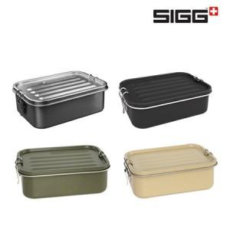

【상세/제작정보】

【인쇄/포장옵션】 | 레이저 / 포장지포장

【공급단가】 | 수량 | 50~ | 100~ | 500~ | 1,000~ | 2,000~
*VAT별도 | 스틸 | 24,430원 | 24,040원 | 23,460원 | 22,870원 | 22,480원
 | 블랙 | 24,430원 | 24,040원 | 23,460원 | 22,870원 | 22,480원
 | 로스티드그린 | 24,430원 | 24,040원 | 23,460원 | 22,870원 | 22,480원
 | 카라멜샌드 | 24,430원 | 24,040원 | 23,460원 | 22,870원 | 22,480원

【상품 URL】 | https://www.synergygift.co.kr:443/src/goods_detail.php?gdno=39788

